Sheet1
工人姓名 NAMA |  |  |  | SILTA MAULINA |  |  |  |  |  |  |  | 編號 KODE : |  | JICLC113
報到日 DAFTAR |  |  |  | 2024-06-11 |  |  |  |  | 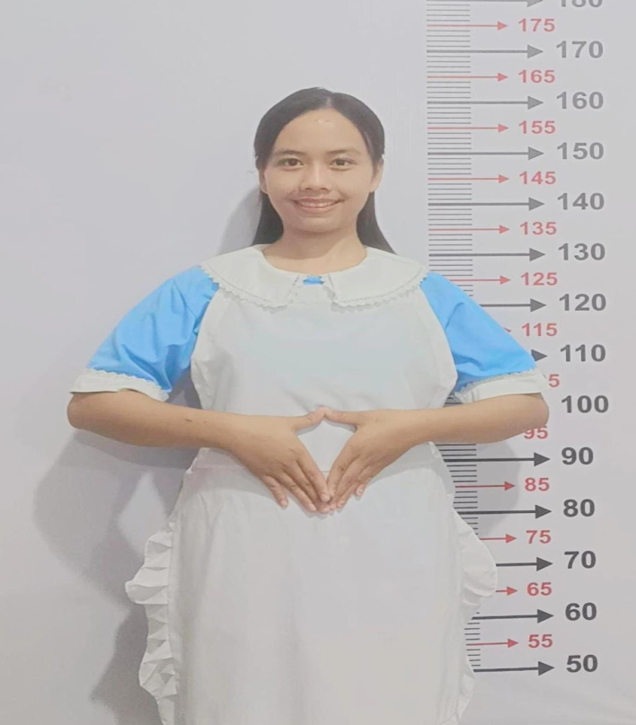
性別 KELAMIN |  |  |  | 女 PEREMPUAN
出生日TGL LAHIR |  |  |  | 2001-06-21
年齡 UMUR |  |  |  | 24 歳
出生地TPT LAHIR |  |  |  | BREBES
身高TINGGI / 體重BERAT |  |  |  | 160 |  | 公分/ | 55 | 公斤
宗教 AGAMA |  |  |  | 回教 Islam
學歷 PENDIDIKAN |  |  |  | 國中 SMP
語言能力 BAHASA |  |  |  | 剛學 MULAI | 一點 DIKIT | 一般 BIASA | 可以 BAIK | 很好 BAGUS
國語 MANDARIN |  |  |  | V
印尼語 INDO |  |  |  |  |  |  |  | V

婚姻狀況 STATUS NIKAH |  |  |  | 未婚 Single
配偶姓名/年齡 NAMA/UMUR
配偶工作 KERJAAN SUAMI
小孩人數 JUMLAH ANAK
女孩和年齡 PUTRI / UMUR
男孩和年齡 PUTRA / UMUR
地址 ALAMAT |  |  |  | DESA RANCAWULUH RT004 RW003 KEC.BULAKAMBA KAB.BREBES
是否有工作經驗 APAKAH ADA PENGALAMAN KERJA
國家地點 NEGARA |  |  | 工作期間 LAMA |  |  | 工作內容 PEKERJAAN YANG DILAKUKAN
印尼 | JAKARTA |  | 2021-2023 |  |  | JAGA NYONYA UMUR 55TAHUN.PENYAKIT ASAM URAT. BISA JALAN PELAN
beres beres rumah massak cuci baju , belanja .

做家事 , 做飯 , 其市場買 凍死 , 照顧 太太 55 嵗 . 太太 患有痛風
家屬資料 DATA KELUARGA
父親姓名 NAMA AYAH |  |  |  | KASRO |  |  |  | 年齡 UMUR |  | 62歳 | 父親工作 KERJAAN AYAH |  |  |  | 農夫
母親姓名 NAMA IBU |  |  |  | TOISAH |  |  |  | 年齡 UMUR |  | 55歳 | 母親工作 KERJAAN IBU |  |  |  | 農夫
兄妹人數 TOTAL SAUDARA |  |  |  | 7 | 兄妹中你的排行是第… DIANTARA SAUDARA, URUTAN ANDA KE… |  |  |  |  |  |  |  |  |  |  | 4
兄弟/年齡 SDR LAKI / UMUR |  |  |  | 27歳 . 26歳 . 25歳 |  |  |  | 姐妹/年齡 SDR CEWEK / UMUR |  |  |  |  | 24歳 20歳 . 17歳 .
1. 你是否可以吃豬肉 Apakah Anda boleh makan daging babi ?
2. 是否可以在工作時不用手機 Apakah saat jam kerja bisa tanpa pakai hp ?
3. 你是否會害怕狗 Apakah Anda takut pada anjing?
4. 你可以抱幾公斤 Anda kuat gendong berapa kg: |  |  |  |  |  |  |  |  |  |  |  | 60公斤
5. 你是否可以工作沒有休假 Apakah Anda bisa kerja tanpa libur?
6. 可以不拜拜嗎？Apakah anda boleh untuk tidak sholat?
7. 一天拜幾次? Satu hari sholat berapa kali?
8.有老公或男朋友或親戚朋友在台灣嗎？ Ada suami atau pacar di taiwan tidak...?
備註PS |  | CALON PEKERJA MIGRAN INDONESIA DARI CABANG BREBES

 | NAMA SPONSOR : BU YATI
 | NO HP
 | VAKSIN : 2X

